Dashboard
BLOCK 1441

 | VERSION | 1.0.0

Chuyên Đề Phát Triển Web 1

Evidance
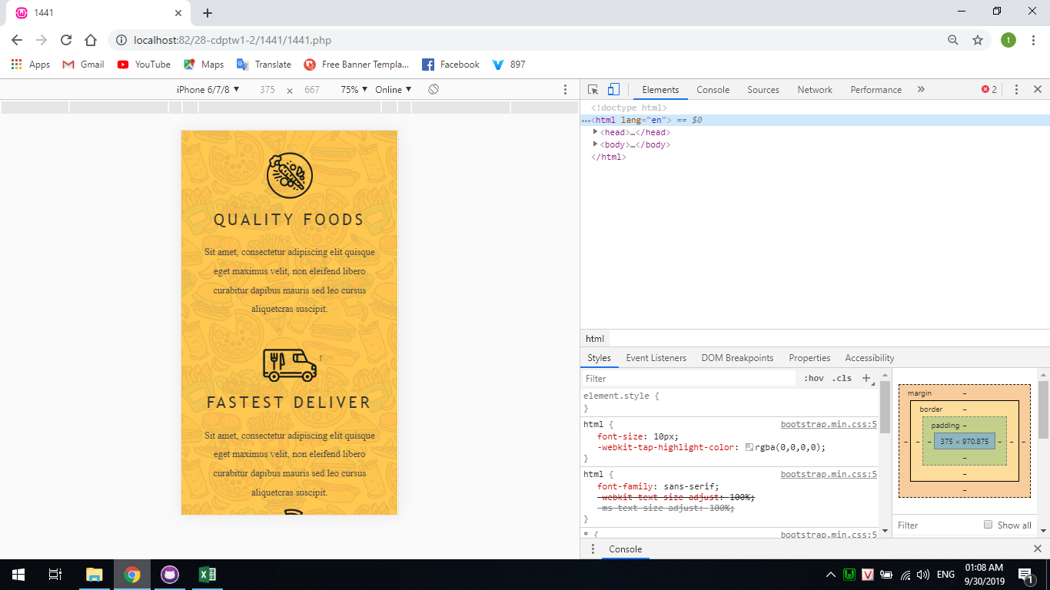
Hình 1

 | 10 | 1

 |  |  | Hình2

Hình2

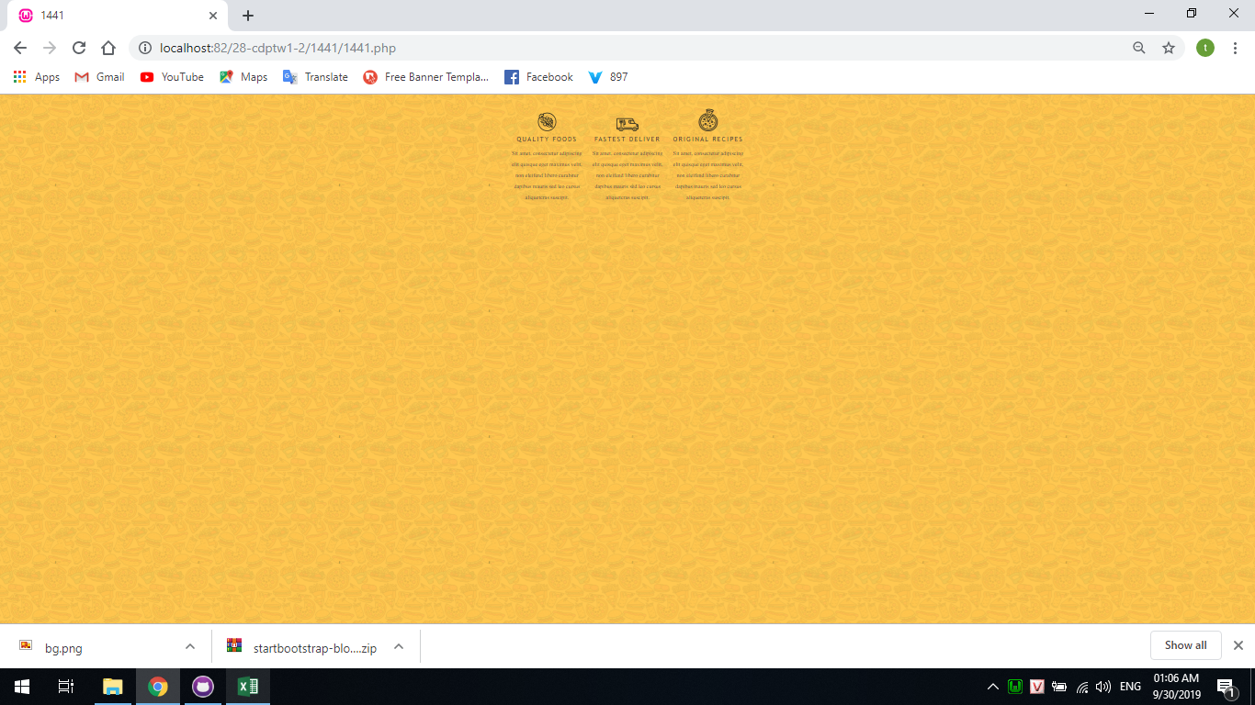

Hình4

